สารบัญ
การประเมินผลความเสี่ยง (Risk evaluation) |  |  |  |  |  | ตัวอย่างชื่อโรคและภัยสุขภาพเพื่อประเมินความเสี่ยง |  |  |  | สามารถดาวน์โหลดข้อมูลเพิ่มเติมได้ที่


เอกสารประกอบการประเมินความเสี่ยง
ระดับความเสี่ยง (R) = ระดับโอกาสที่จะเกิดความเสี่ยง (L) X ระด |  |  |  |  |  |  | ประเภทภัย | ชื่อภัย
 |  |  |  |  |  |  | Biological | โรคติดเชื้ออุบัติใหม่
โอกาสหรือความถี่ | ระดับความรุนแรงของผลกระทบ |  |  |  |  |  | Chemical/Radiation | แอมโมเนียรั่วไหล (โรงน้ำแข็ง)
ในการเกิดภัย | น้อยมาก (1) | น้อย (2) | ปานกลาง (3) | มาก (4) | มากที่สุด (5) |  | Chemical/Radiation | สารเคมีภาคการเกษตร
5 ค่อนข้างแน่นอน | 5 | 10 | 15 | 20 | 25 |  | Disaster | อุทกภัย
4 เป็นไปได้สูง | 4 | 8 | 12 | 16 | 20 |  | Disaster | ดินโคลนถล่ม |  |  | https://moph.cc/tCXbB72NB
3 เป็นไปได้ | 3 | 6 | 9 | 12 | 15 |  | Disaster | ภัยจากพายุหมุนเขตร้อน
2 ไม่แน่นอน | 2 | 4 | 6 | 8 | 10 |  | Disaster | ภัยจากอัคคีภัย | รับชมการประชุมเชิงปฏิบัติการสร้างองค์ความรู้เพื่อนำไปพัฒนาการจัดทำฐานข้อมูลสาธารณภัย ด้านการแพทย์และสาธารณสุข ระดับพื้นที่ ผ่านระบบ WebEx Meeting ย้อนหลัง
1 เป็นไปได้ต่ำ | 1 | 2 | 3 | 4 | 5 |  | Disaster | ภัยจากแผ่นดินไหวและอาคารถล่ม
 |  |  |  |  |  |  | Disaster | ภัยจากคลื่นสึนามิ
ระดับความเสี่ยง | ระดับความสําคัญ |  |  |  |  |  | Environmental | ภัยแล้ง และความร้อน
ความเสี่ยงต่ำ (น้อยกว่า 4 คะแนน) | ความเสี่ยงในระดับที่ไม่รุนแรง และส่งผลกระทบน้อย ความเสี่ยงเหล่านี้อาจยอมรับได้ โดยควรระบุกลุ่มประชากรที่อาจจะได้รับผลกระทบ |  |  |  |  |  | Environmental | ภัยจากอากาศหนาว |  | https://pher.moph.go.th/wordpress/30-03-2021-3/
 |  |  |  |  |  |  | Environmental | ภัยจากไฟป่าและหมอกควัน
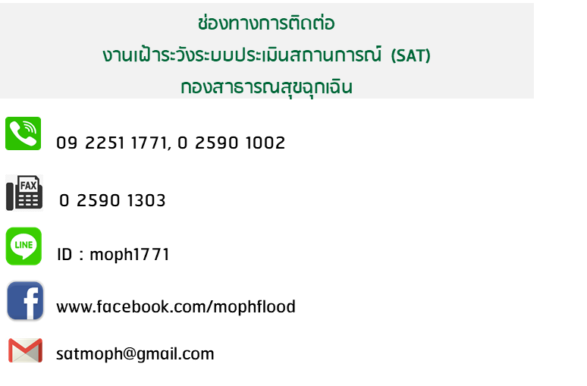
 |  |  |  |  |  |  | Human | ภัยจากเทคโนโลยีสารสนเทศ
ความเสี่ยงปานกลาง (4 - 9 คะแนน) | ความเสี่ยงรุนแรงไม่มากนักแต่ยังอาจก่อผลกระทบพอประมาณการยับยั้งความเสี่ยงประเภทนี้อาจไม่เร่งด่วนมากนัก และอาจจําเป็นหรือไม่เป็นที่จะต้องจัดการ ขึ้นอยู่กับทรัพยากรที่มี |  |  |  |  |  | Human | ภัยจากการก่อวินาศกรรม
 |  |  |  |  |  |  | Human | ภัยจากทุ่นระเบิดกับระเบิด
 |  |  |  |  |  |  | Human | ภัยทางอากาศ
ความเสี่ยงสูง (10 - 16 คะแนน) | ความเสี่ยงอยู่ในระดับที่รุนแรงและอาจก่อผลกระทบรุนแรงได้แม้ยังไม่จําเป็นต้องดําเนินการยับยั้งในทันทีแต่ต้องมีการจัดทําเตรียมการและดําเนินการในอนาคตอันใกล้ |  |  |  |  |  | Human | ภัยจากมนุษย์และการชุมนุม
 |  |  |  |  |  |  | RTI | อุบัติเหตุบนท้องถนน
 |  |  |  |  |  |  | RTI | อุบัติเหตุทางน้ำ
ความเสี่ยงสูงมาก (มากกว่า 16 คะแนน) | ความเสี่ยงอยู่ในระดับสูงมาก อาจมีผลกระทบที่ร้ายแรงมาก จําเป็นต้องหาทางยับยั้ง วางแผน และดําเนินการในทันที หรือด่วนที่สุดเท่าที่จะเป็นไปได้ |  |  |  |  |  | RTI | อุบัติเหตุเทศกาลปีใหม่
 |  |  |  |  |  |  | RTI | อุบัติเหตุเทศกาลสงกรานต์

